Лист1
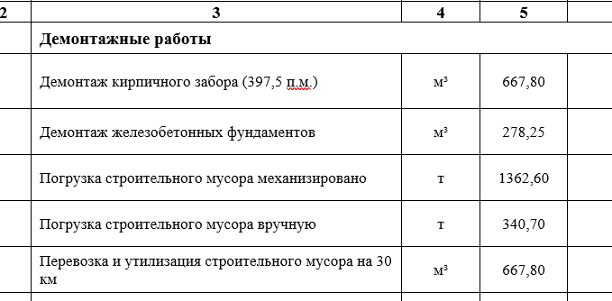
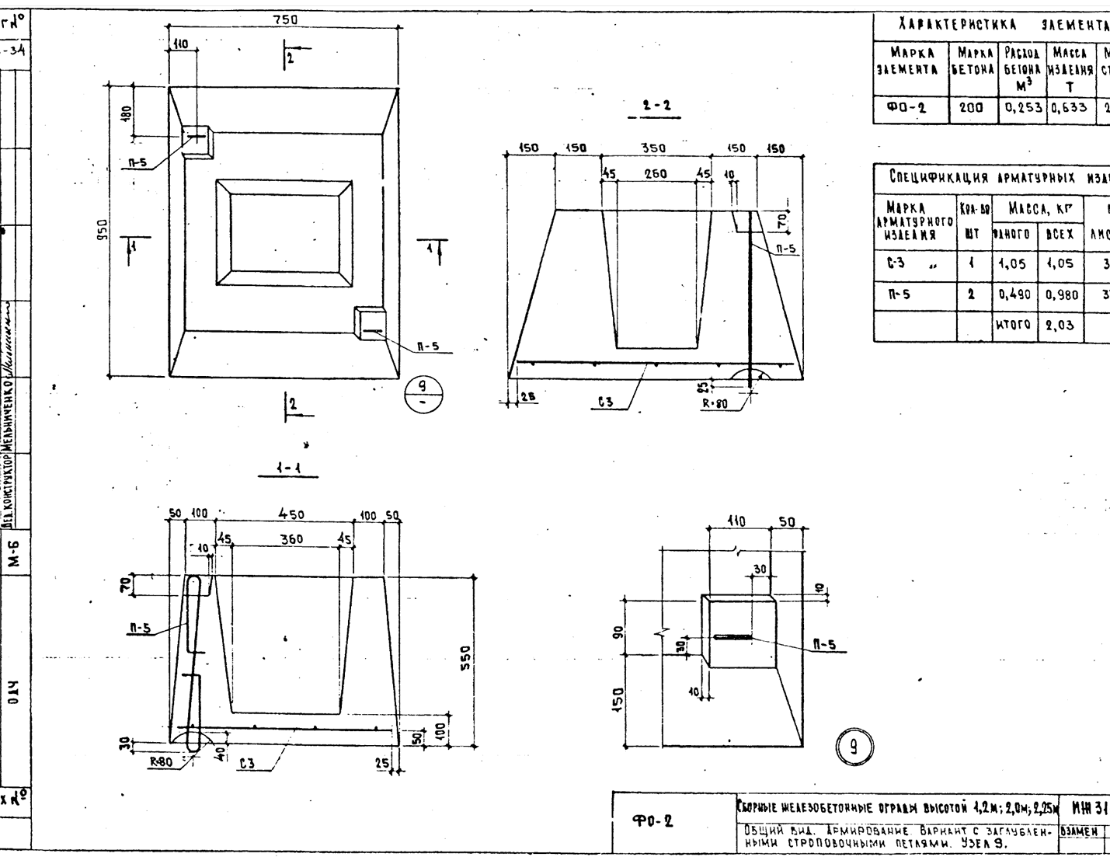
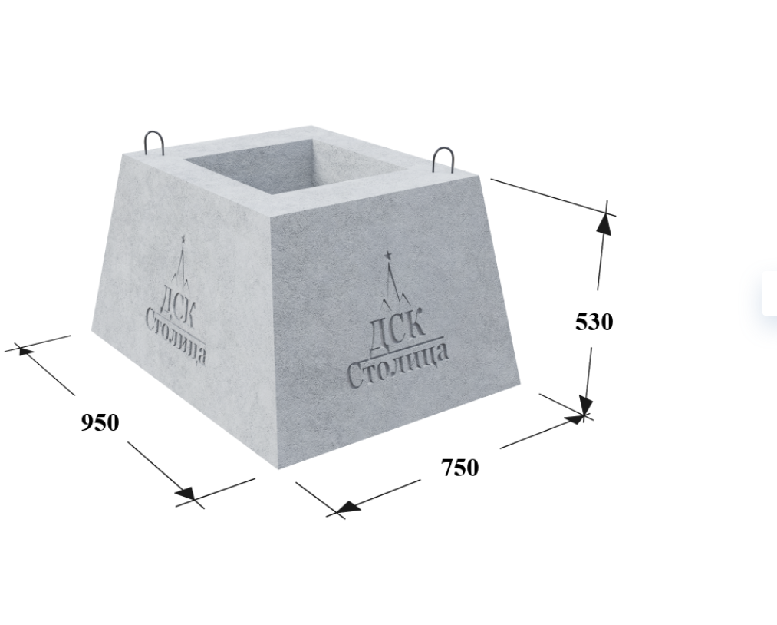
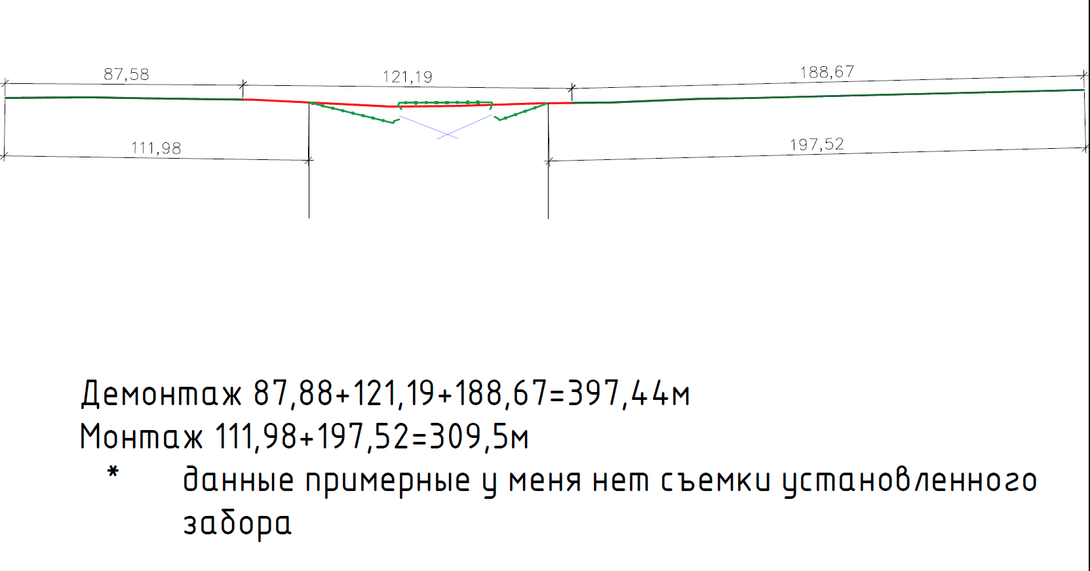

 | 397.5 | 1.68

 |  |  | ПО
 | 87.58 | 35.032 | 35
 | 188.67 | 75.468 | 75

Площадь
бока | 1.802
низ | 0.7125
верх | 0.265
 | 2.7795 |  | 322.56

